vježba1
Koristeći funkcije koje si do sada upoznao u ćeliju C2 zapiši formulu kojom ćeš moći izračunati površinu kruga. Vrijednost polumjera zapisana je u ćeliji E3. | polumjer
 | 5

Koristeći funkcije u ćeliju C8 zapiši formulu kojom ćeš moći izračunati izraz na slici: Vrijednost varijable X zapisana je u ćeliji E9. Po izračunu, u ćeliji C10, dobivenoj vrijednosti funkcijom odbaci decimalni dio. | X
 | 67

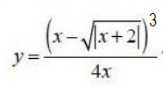 Koristeći funkcije u ćeliju C14 zapiši formulu kojom ćeš moći izračunati izraz na slici: Vrijednost varijable X zapisana je u ćeliji E15. Po izračunu, u ćeliju C16, dobivenu vrijednost zaokruži funkcijom na dva decimalna mjesta. | X
 | -3

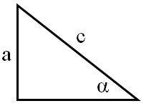 Koristeći funkcije koje si do sada upoznao, riješi sljedeći zadatak: U pravokutnom je trokutu poznat kut alfa (E21) (izražen u stupnjevima) i kateta a (F21). Treba izračunati vrijednost hipotenuze c (zbog potrebite međuradnje, za rezultat su predviđene dvije ćelije, no moguće je sve upisati i u jednu ćeliju). | kut alfa | kateta a
 | 60 | 10

vježba2
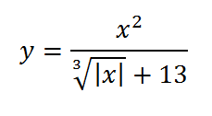 Koristeći funkcije u ćeliju E3 zapiši formulu kojom ćeš moći izračunati vrijednost izraza na slici (vrijednost varijable X zapisana je u ćeliji D3): Po izračunu, kopiraj formulu kako bi za svaku od zadanih vrijednosti varijable X, dobio pripadajuće Y vrijednosti. Na osnovu dobivenih podataka napravi grfikon vrste: Raspršeni; podvrsta: Raspršeno s ravnim crtama i oznakama. Isključi prikaz legende. Grafikon pohrani na zasebni radni list naziva: Grafikon funkcije Uključi prikaz oznaka podataka za Y vrijednosti, a isključi prikaz oznaka na okomitoj osi. Za vodoravnu os promijeni vrijednost glavne jedinice s 2 na 1. Uključi prikaz primarnih okomitih crta rešetki, a isključi prikaz primarnih vodoravnih crta rešetki. | X | Y
 | 5
 | 4
 | 3
 | 2
 | 1
 | 0
 | -1
 | -2
 | -3
 | -4
 | -5

